Aufgabe 1
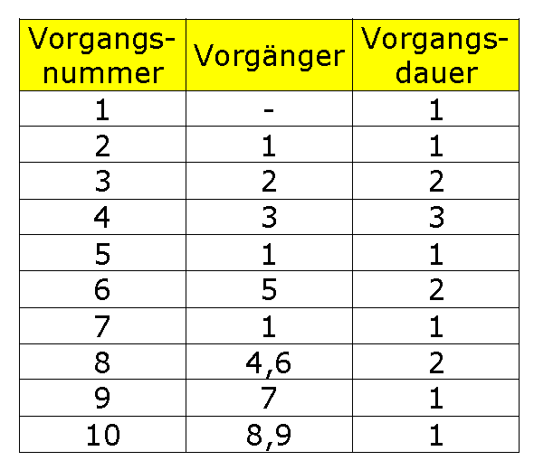

 |  |  |  |  |  | 2 |  | 4 | 4 |  | 7
 |  |  | 1 |  | 2 | 3. | Bezeichnunu |  | 4. | Bezeichnunu
 |  |  | 2. | Bezeichnunu |  | 2 | 0 | 0 | 3 | 0 | 0
 |  |  | 1 | 0 | 0 | 2 |  | 4 | 4 |  | 7
 |  |  | 1 |  | 2
 |  |  |  |  |  |  |  |  |  |  |  | 7 |  | 9
 |  |  |  |  |  |  |  |  |  |  |  | 8. | Bezeichnunu
0 |  | 1 | 1 |  | 2 | 2 |  | 4 |  |  |  | 2 | 0 | 0
1 | Bezeichnunu |  | 5. | Bezeichnunu |  | 6. | Bezeichnunu |  |  |  |  | 7 |  | 9
1 | 0 | 0 | 1 | 3 | 0 | 2 | 3 | 3
0 |  | 1 | 4 |  | 5 | 5 |  | 7

 |  |  |  |  |  |  |  |  |  |  |  |  |  |  | 9 |  | 10
 |  |  | 1 |  | 2 | 2 |  | 3 |  |  |  |  |  |  | 10 | Bezeichnunu
 |  |  | 7. | Bezeichnunu |  | 9. | Bezeichnunu |  |  |  |  |  |  |  | 1 | 0 | 0
 |  |  | 1 | 6 | 0 | 1 | 6 | 6 |  |  |  |  |  |  | 9 |  | 10
 |  |  | 7 |  | 8 | 8 |  | 9

 |  |  |  |  |  |  |  |  |  |  |  |  |  |  | 10

Aufgabe 2
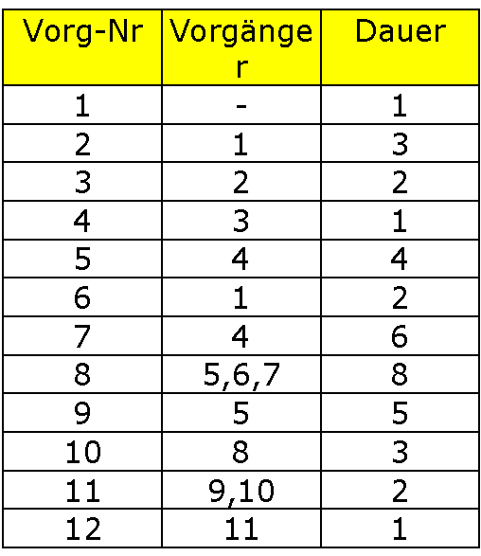

 |  |  |  |  |  |  |  |  |  |  | FAZ |  | FEZ
 |  |  |  |  |  |  |  |  |  |  | Nr. | Bezeichnunu
 |  |  |  |  |  |  |  |  |  |  | Dauer | GP | FP
 |  |  |  |  |  |  |  |  |  |  | SAZ |  | SEZ

 |  |  | FAZ= FEZ des größten Vorgängers

 |  |  | . |  |  | 4 |  | 6 | 6 |  | 7 |  | 7 |  | 11 | 11 |  | 16 |  |  |  | 24 |  | 26
 |  |  |  |  |  | 3. | Bezeichnunu |  | 4. | Bezeichnunu |  |  | 5. | Bezeichnunu |  | 9. | Bezeichnunu |  |  |  |  | 11. | Bezeichnunu
 |  |  | 1 |  | 4 | 2 | 0 | 0 | 1 | 0 | 0 |  | 4 | 3 | 2 | 5 | 8 | 8 |  |  |  | 2 | 0 | 0
 |  |  | 2. | Bezeichnunu |  | 4 |  | 6 | 6 |  | 7 |  | 9 |  | 13 | 19 |  | 24 |  |  |  | 24 |  | 26
 |  |  | 3 | 0 | 0 |  |  |  |  |  |  |  |  |  |  |  |  |  |  |  |  |  |  |  | 26 |  | 27
 |  |  | 1 |  | 4 |  |  |  |  |  |  |  | 7 |  | 13 |  |  |  |  |  |  |  |  |  | 11. | Bezeichnunu
 |  |  |  |  |  |  |  |  |  |  |  |  | 7. | Bezeichnunu |  |  |  |  |  |  |  |  |  |  | 1 | 0 | 0
0 |  | 1 |  |  |  |  |  |  |  |  |  |  | 6 | 0 | 0 |  |  |  |  |  |  |  |  |  | 26 |  | 27
1. | Bezeichnunu |  |  |  |  |  |  |  |  |  |  |  | 7 |  | 13
1 | 0 | 0
0 |  | 1
 |  |  |  |  |  |  |  |  |  |  |  |  |  |  |  | 13 |  | 21 | 21 |  | 24
 |  |  | 1 |  | 3 |  |  |  |  |  |  |  |  |  |  | 8. | Bezeichnunu |  | 10. | Bezeichnunu
 |  |  | 6. | Bezeichnunu |  |  |  |  |  |  |  |  |  |  |  | 8 | 0 | 0 | 3 | 0 | 0
 |  |  | 2 | 10 | 6 |  |  |  |  |  |  |  |  |  |  | 13 |  | 21 | 21 |  | 24
 |  |  | 11 |  | 13

Aufgabe 3
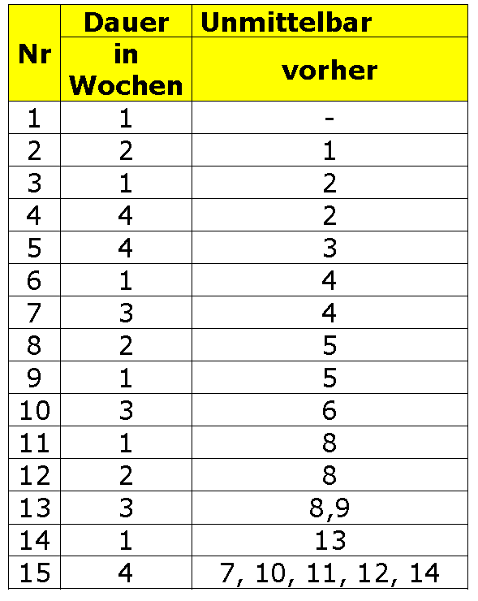

 |  |  |  |  |  |  |  | FAZ |  |  |  | FEZ |  |  |  |  |  |  |  |  |  |  |  |  |  | 10 |  |  |  | 11
 |  |  |  |  |  |  |  |  | VNR | Bezeichnung |  |  |  |  |  |  |  |  |  |  |  |  |  |  |  |  | Nr. 11 | Bezeichnung
 |  |  |  |  |  |  |  |  | Dauer | G-Puffer | F-Puffer |  |  |  |  |  |  |  |  |  |  |  |  |  |  |  | 1 | 3 | 3
 |  |  |  |  |  |  |  | SAZ |  |  |  | SEZ |  |  |  |  |  |  |  |  | 8 |  |  |  | 10 | 13 |  |  |  | 14
 |  |  |  |  |  |  |  |  |  |  |  |  |  |  |  |  |  |  |  |  |  | Nr. 8 | Bezeichnung
 |  |  |  |  |  |  |  |  |  |  |  |  |  |  |  |  |  |  |  |  |  | 2 | 0 | 0
 |  |  |  |  |  |  |  |  |  |  |  |  |  |  |  |  |  |  |  |  | 8 |  |  |  | 10 | 10 |  |  |  | 12
 |  |  |  |  |  |  |  |  |  |  |  |  |  |  |  | 4 |  |  |  | 8 |  |  |  |  |  |  | Nr. 12 | Bezeichnung
 |  |  |  |  |  |  |  |  |  |  |  |  |  |  |  |  | Nr. 5 | Bezeichnung |  |  |  |  |  |  |  |  | 2 | 2 | 2
 |  |  |  |  |  |  |  |  |  |  |  |  |  |  |  |  | 4 | 0 | 0 |  |  |  |  |  |  | 12 |  |  |  | 14
 |  |  |  |  |  |  |  |  |  |  | 3 |  |  |  | 4 | 4 |  |  |  | 8 | 8 |  |  |  | 9
 |  |  |  |  |  |  |  |  |  |  |  | Nr. 3 | Bezeichnung |  |  |  |  |  |  |  |  | Nr. 9 | Bezeichnung
 |  |  |  |  |  |  |  |  |  |  |  | 1 | 0 | 0 |  |  |  |  |  |  |  | 1 | 1 | 1 |  | 10 |  |  |  | 13
 |  |  |  |  | 1 |  |  |  | 3 |  | 3 |  |  |  | 4 |  |  |  |  |  | 9 |  |  |  | 10 |  | Nr. 13 | Bezeichnung
 |  |  |  |  |  | Nr. 2 | Bezeichnung |  |  |  |  |  |  |  |  |  |  |  |  |  |  |  |  |  |  |  | 3 | 0 | 0
 |  |  |  |  |  | 2 | 0 | 0 |  |  |  |  |  |  |  |  |  |  |  |  |  |  |  |  |  | 10 |  |  |  | 13
 |  |  |  |  | 1 |  |  |  | 3

 |  |  |  |  |  |  |  |  |  |  | 3 |  |  |  | 7 |  |  |  |  |  | 8 |  |  |  | 11 |  |  |  |  |  | 13 |  |  |  | 14
0 |  |  |  | 1 |  |  |  |  |  |  |  | Nr. 4 | Bezeichnung |  |  | 7 |  |  |  | 8 |  | Nr. 10 | Bezeichnung |  |  |  |  |  |  |  |  | Nr. 14 | Bezeichnung
 | Nr. 1 | Erster |  |  |  |  |  |  |  |  |  | 4 | 3 | 3 |  |  | Nr. 6 | Bezeichnung |  |  |  | 3 | 3 | 3 |  |  |  |  |  |  |  | 1 | 0 | 0
 | 1 | 0 | 0 |  |  |  |  |  |  |  | 6 |  |  |  | 10 |  | 1 | 3 | 3 |  | 11 |  |  |  | 14 |  |  |  |  |  | 13 |  |  |  | 14
0 |  |  |  | 1 |  |  |  |  |  |  |  |  |  |  |  | 10 |  |  |  | 11

 |  |  |  |  |  |  |  |  |  |  |  |  |  |  |  | 7 |  |  |  | 10
 |  |  |  |  |  |  |  |  |  |  |  |  |  |  |  |  | Nr. 7 | Bezeichnung
 |  |  |  |  |  |  |  |  |  |  |  |  |  |  |  |  | 3 | 4 | 4 |  |  |  |  |  |  |  |  |  |  |  |  |  |  |  |  | 14 |  |  |  | 18
 |  |  |  |  |  |  |  |  |  |  |  |  |  |  |  | 11 |  |  |  | 14 |  |  |  |  |  |  |  |  |  |  |  |  |  |  |  |  | Nr. 14 | Bezeichnung
 |  |  |  |  |  |  |  |  |  |  |  |  |  |  |  |  |  |  |  |  |  |  |  |  |  |  |  |  |  |  |  |  |  |  |  |  | 4 | 0 | 0
 |  |  |  |  |  |  |  |  |  |  |  |  |  |  |  |  |  |  |  |  |  |  |  |  |  |  |  |  |  |  |  |  |  |  |  | 14 |  |  |  | 18

Aufgabe 4
